Liste
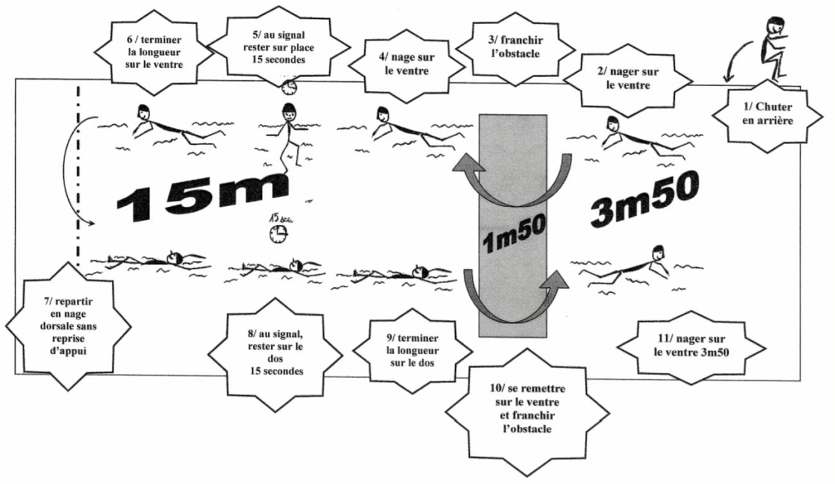
Professeur ou MNS | date | ECOLE | CLASSE | NOM | Prénom | Date-de-naissance | entrer dans l’eau en chute arrière | Se déplacer sur une distance de 3.5 m en direction d’un obstacle | Franchir en immersion complète l’obstacle sur une distance de 1.5 m | Se déplacer sur le ventre sur une distance de 20 m | réaliser un surplace vertical pendant 15 secondes puis reprendre le déplacement | Faire demi-tour sans reprise d’appuis et passer d’une position ventrale à une position dorsale | Se déplacer sur le dos sur une distance de 20 m | réaliser un surplace en position horizontale dorsale pendant 15 secondes puis reprendre le déplacement | Se retourner sur le ventre pour franchir à nouveau l’obstacle en immersion complète | Se déplacer sur le ventre pour revenir au point de départ | S’ancrer de manière sécurisée sur un élément fixe et stable | Oui / Non

